Opgave 1-3
1 | Tabellen til højre viser, hvor hurtigt bilerne kører på Udby Ringvej.
 | Hastighedsgrænsen er 80 km/t
 |  |  |  |  | Udby Ringvej
a: | Hvor mange procent af bilerne overholder hastighedsgrænsen? |  |  |  | Hastighed | Biler
 |  |  |  |  | -70 | 12%
 |  | 56 | % overholder hastighedsgrænsen - aflæst |  | 71 - 80 | 44%
 |  |  |  |  | 81 - 90 | 27%
b: | Hvor mange procent af bilerne overholder ikke hastighedsgrænsen? |  |  |  | 91 - 100 | 10%
 |  |  |  |  | 101 - 110 | 5%
 |  | 44 | % overholeder ikke hastighedsgrænsen - aflæst. |  | 110 - | 2%

c: | Hvor mange procent af bilerne kører over 100 km/t?

 |  | 7 | % kører over 100 km/t - aflæst

d: | Hvad giver procent-tallene tilsammen?
 | ….og hvorfor?
 |  | 100%
 |  | Det skal give 100%, hvis alle biler er talt med og der er regnet rigtigt.

e: | Lav et eller flere diagram ud fra tallene i tabellen.

2 | Tabellen viser billetsalget i Udby Biograf

a: | Udfyld de tomme I alt-pladser. |  |  | Billetter i Udby Bio
 |  |  |  |  | Børn | Voksne | I alt | Indtægt
 |  |  |  | Januar | 312 | 699 | 1011 | 54420
b: | I hvilken måned er der solgt flest billetter? |  |  | Februar | 232 | 765 | 997 | 55180
 |  |  |  | Marts | 299 | 716 | 1015 | 54920
 |  | Marts, 1015 |  | I alt | 843 | 2180 | 3023 | 164520

 | Billetterne til voksne koster 60 kr.
 | Børne-billetterne koster 40 kr.

c: | I hvilken måned er der solgt billetter for flest penge?

 |  | Marts

d: | Hvor mange billetter er der i alt solgt i de tre måneder?

 |  | 3023

e: | Hvor mange billetter er der i gennemsnit solgt om dagen?

 |  | 33.59 | billet om dagen.

f: | Hvad er gennemsnitsprisen for de solgte billetter?

 |  | kr. 54.42

g: | Lav evt. et diagram ud fra tallene i tabellen.

3 | Tabellen til højre beskriver kursisterne på VUC Udby.

a: | Udfyld de tomme pladser. |  |  | Kursister på VUC Udby
 |  |  |  | Alder | Kvinder | Mænd | I alt
 |  |  |  | -29 |  | 56
 |  |  |  | 30 - 44 | 63 |  | 110
b: | Hvor mange af kursister er under 30 år? |  |  | 45 - | 82 | 41
 |  |  |  | I alt | 216

c: | I hvilken af de tre aldersgrupper er der flest kursister?

d: | Hvor mange af mændene er under 45 år?

e: | Hvor mange af kursister er fyldt 30 år?

f: | Lav evt. et diagram ud fra tallene i tabellen.
 | Du kan efterligne nogle af diagrammerne på de forrige sider.

Opgave 8-10
8. | Tabellen til højre viser, hvor mange syge-dage kursisterne på et VUC-hold har haft på en måned.

a: | Hvor mange kursister har slet ikke været syge? |  |  |  |  |  |  |  |  | Berit | 0
 |  |  |  |  |  |  |  |  |  | Dorit | 0
 |  |  |  |  |  |  |  |  |  | Frede | 5
 |  |  |  |  |  |  |  |  |  | Iben | 3
b: | Hvor mange kursisterne har været syge i højst to dage? |  |  |  |  |  |  |  |  | Karlo | 2
 |  |  |  |  |  |  |  |  |  | Kent | 2
 |  |  |  |  |  |  |  |  |  | Martin | 3
 |  |  |  |  |  |  |  |  |  | Nina | 1
c: | Hvor mange kursister har været syge i mere end tre dage? |  |  |  |  |  |  |  |  | Olfert | 5
 |  |  |  |  |  |  |  |  |  | Oliver | 4
 |  |  |  |  |  |  |  |  |  | Svend | 3
 |  |  |  |  |  |  |  |  |  | Ulla | 2
d: | Udfyld hyppighedstabellen:

 | Antal sygedage | 0 | 1 | 2 | 3 | 4 | 5 | I alt
 | Hyppighed

Hvor mange kopper kaffe plejer du at drikke om dagen?
Så mange
9. | En gruppe personer er blevet spurgt om,
 | hvor mange kopper kaffe de plejer at drikke på en dag.
 | Svarene er vist til højre.
 |  |  |  |  |  |  |  |  |  |  | 5
a: | Hvor mange personer er blevet spurgt? |  |  |  |  |  |  |  |  |  | 4
 |  |  |  |  |  |  |  |  |  |  | 0
 |  |  |  |  |  |  |  |  |  |  | 3
 |  |  |  |  |  |  |  |  |  |  | 3
b: | Hvor mange kopper kaffe drikke de tilsammen på en dag? |  |  |  |  |  |  |  |  |  | 3
 |  |  |  |  |  |  |  |  |  |  | 6
 |  |  |  |  |  |  |  |  |  |  | 4
 |  |  |  |  |  |  |  |  |  |  | 4
c: | Hvor mange personer drikker ikke kaffe? |  |  |  |  |  |  |  |  |  | 2
 |  |  |  |  |  |  |  |  |  |  | 0
 |  |  |  |  |  |  |  |  |  |  | 3
 |  |  |  |  |  |  |  |  |  |  | 0
d: | Hvor mange procent af personerne drikker ikke kaffe? |  |  |  |  |  |  |  |  |  | 4
 |  |  |  |  |  |  |  |  |  |  | 1
 |  |  |  |  |  |  |  |  |  |  | 5
 |  |  |  |  |  |  |  |  |  |  | 2
e: | Udfyld tabellen med hyppighed og frekvens. |  |  |  |  |  |  |  |  |  | 0
 |  |  |  |  |  |  |  |  |  |  | 5
 | Antal kopper | 0 | 1 | 2 | 3 | 4 | 5 | 6 | I alt |  | 0
 | Hyppighed
 | Frekvens

f: | Hvor mange procent af personerne drikker over tre kopper kaffe om dagen?

g: | Hvor mange kopper kaffe drikke personerne i gennemsnit?

Hvor mange børn har du?
Så mange
10. | Nogle VUC-kursister er blevet spurgt om de har børn?
 | Svarerne er vist til højre.

a: | Hvor mange kursister er blevet spurgt? |  |  |  |  |  |  |  |  |  | 1
 |  |  |  |  |  |  |  |  |  |  | 1
 |  |  |  |  |  |  |  |  |  |  | 1
 |  |  |  |  |  |  |  |  |  |  | 0
b: | Hvor mange af kursisterne har ikke børn? |  |  |  |  |  |  |  |  |  | 0
 |  |  |  |  |  |  |  |  |  |  | 2
 |  |  |  |  |  |  |  |  |  |  | 2
 |  |  |  |  |  |  |  |  |  |  | 1
c: | Hvor mange af kursisterne har børn? |  |  |  |  |  |  |  |  |  | 1
 |  |  |  |  |  |  |  |  |  |  | 2
 |  |  |  |  |  |  |  |  |  |  | 2
 |  |  |  |  |  |  |  |  |  |  | 0
d: | Lav en tabel med hyppighed og frekvens. |  |  |  |  |  |  |  |  |  | 0
 |  |  |  |  |  |  |  |  |  |  | 1
 |  |  |  |  |  |  |  |  |  |  | 2
 |  |  |  |  |  |  |  |  |  |  | 2
 |  |  |  |  |  |  |  |  |  |  | 0
 |  |  |  |  |  |  |  |  |  |  | 1
e: | Hvor mange procent af kursisterne har børn? |  |  |  |  |  |  |  |  |  | 0
 |  |  |  |  |  |  |  |  |  |  | 0
 |  |  |  |  |  |  |  |  |  |  | 3
 |  |  |  |  |  |  |  |  |  |  | 0
f: | Hvor mange procent af kursisterne har mere end to børn? |  |  |  |  |  |  |  |  |  | 0
 |  |  |  |  |  |  |  |  |  |  | 4
 |  |  |  |  |  |  |  |  |  |  | 1
 |  |  |  |  |  |  |  |  |  |  | 3
g: | Hvor mange procent af kursisterne har højst et barn? |  |  |  |  |  |  |  |  |  | 0
 |  |  |  |  |  |  |  |  |  |  | 0
 |  |  |  |  |  |  |  |  |  |  | 2
 |  |  |  |  |  |  |  |  |  |  | 1
h: | Hvor mange børn har kursisterne i gennemsnit? |  |  |  |  |  |  |  |  |  | 5
 |  |  |  |  |  |  |  |  |  |  | 2
 |  |  |  |  |  |  |  |  |  |  | 3
 |  |  |  |  |  |  |  |  |  |  | 0
 |  |  |  |  |  |  |  |  |  |  | 3

Opgave 11-15
11. | Tabellen herunder viser, temperaturen målt i grader hver anden time over et døgn.

 | Klokken | 0 | 2 | 4 | 6 | 8 | 10 | 12 | 14 | 16 | 18 | 20 | 22 | 24
 | Temperatur | 4 | 2 | 1 | 3 | 6 | 8 | 10 | 13 | 11 | 9 | 7 | 5 | 3

a: | Lav et diagram ud fra tallene i tabellen.

12. | Tabellen herunder viser, temperaturen målt i grader hver anden time over et døgn.

 | Klokken | 0 | 2 | 4 | 6 | 8 | 10 | 12 | 14 | 16 | 18 | 20 | 22 | 24
 | Temperatur | 0 | -2 | -5 | -6 | -5 | -2 | 0 | 3 | 2 | 2 | 0 | -1 | -2

a: | Lav et diagram ud fra tallene i tabellen.

b: | Hvad var forskellen på den højeste og den laveste temperatur?

c: | Hvor mange timer var temperaturen over frysepunktet?

d: | Hvad er gennemsnitstemperaturen?

13. | Tabellen herunder viser, temperaturen målt i grader hver anden time over et døgn.

 | Årstal | 2000 | 2001 | 2002 | 2003 | 2004 | 2005 | 2006 | 2007 | 2008 | 2009 | 2010
 | Antal ansatte | 16 | 21 | 29 | 34 | 45 | 41 | 35 | 39 | 43 | 48 | 55

a: | Lav to forskellige diagrammer ud fra tallene i tabellen.

14. | Tabellen herunder viser, hvor mange børn der går til fire idræts-grene i en idræts-klub.

a: | Udfyld de tomme pladser i tabellen.

 |  | Fodbold | Håndbold | Svømning | Gymnastik | I alt
 | Drenge | 72 | 34 |  | 12 | 143
 | Piger |  | 58 | 35
 | I alt | 94 |  |  | 64

b: | Lav et eller flere diagrammer ud fra (nogle af) tallene i tabellen.

15. | Du skal ikke tage dig af der står opgave 23, det er fordi det er klippet fra en bog.

Opgave 23 er vist herunder, men du skal først lave opgaven på papir!!!! |  |  |  |  |  |  | (det kan du sikkert ikke, medmindre du har mm papir liggende)
Bagefter kan du evt. prøve at lave to forskellige diagrammer i regnearket på samme måde som på papir.

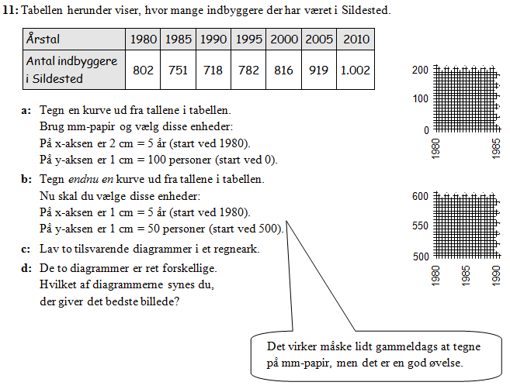
23:

Opgave 16-18
16. | Gåsedal Pensionistforening
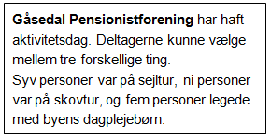
a: | Hvor mange personer deltog i aktivitetsdagen?

b: | Lav et pindediagram, der viser hvor mange personer,
 | der deltog i de forskellige ting på aktivitetsdagen.

c: | Lav også et cirkeldiagram ud fra tallene.

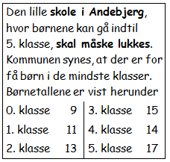
17. | Andebjerg Skole

a: | Hvor mange børn går der i alt på skolen?

b: | Hvor mange børn er der i gennemsnit i hver klasse?

c: | Lav et pindediagram, der viser antallet af børn i de forskellige klasser.
 | OBS: Du er nødt til først selv at skrive klassetrin og antal elever ind i en tabel i regnearket!

d: | Lav også et cirkeldiagram.

e: | Vurder hvilket diagram der er bedst.

f: | Sidste skoleår gik der 19 elever i 5. klasse.
 | Hvor mange børn tror du,
 | at der i alt var på skolen sidste skoleår?

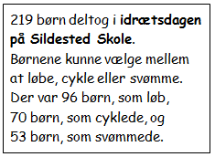
18. | Idrætsdag på Sildested Skole

a: | Lav et pindediagram der viser, hvor mange børn
 | der deltog i de forskellige aktiviteter.
 | Diagrammet skal vise tallene målt i procent.
 | OBS: Du er nødt til først selv at skrive aktiviteter og antal børn ind i en tabel i regnearket!

b: | Lav et cirkeldiagram der viser,
 | hvor mange børn der deltog i de forskellige ting.

Opgave 19-21
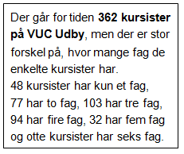
19. | Kursister på VUC Udby

a: | Lav en tabel med hyppighed og frekvens

b: | Hvor mange kursister har mere end to fag?

c: | Hvor mange kursister har mindre end fem fag?

d: | Hvor mange procent af kursisterne har mindst fire fag?

e: | Hvor mange procent af kursisterne har højst tre fag?

f: | Lav to forskellige diagrammer ud fra tallene i tabellen.

g: | Hvor mange fag har kursisterne i gennemsnit?

20. | Indbyggere i Udby Kommune. | By/område | Indbyggere
 |  | Udby | 8647
 | Tabellen til højre viser, hvor indbyggerne i | Andebjerg | 699
 | Udby Kommune bor. | Gåsedal | 202
 |  | Skrubberup | 1257
a: | Tilføj en kolonne, hvor du omregner tallene til procent. | Sildested | 1002
 |  | Land-områder | 2651
 |  | I alt | 14458

b: | Lav et cirkeldiagram ud fra tallene.

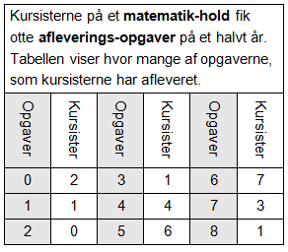
21. | Afleverings-opgaver i matematik

a: | Lav en almindelig tabel med hyppighed og frekvens.

b: | Lav et diagram ud fra tallene.

c: | Hvor mange procent af kursisterne
 | har afleveret mindst halvdelen af opgaverne?

d: | Hvor mange kursister har afleveret
 | mindst 75% af opgaverne?

e: | Hvor mange kursister har afleveret
 | under 40% af opgaverne?

